ANEXO 01-ORÇAMENTO
Estado do Rio Grande do Sul
PREFEITURA MUNICIPAL DE SÃO JERÔNIMO
Secretaria Municipal de Planejamento e Desenvolvimento Econômico

ANEXO 01- PLANILHA ORÇAMENTÁRIA |  |  |  |  |  | Material e mão-de-obra

SOLICITANTE: SECRETARIA MUNICIPAL DE EDUCAÇÃO
OBJETO: SECRETARIA MUNICIPAL DE EDUCAÇÃO - SME
LOCAL DA OBRA: Rua Rio Branco, 241, Centro
BDI aplicado (Material e mão-de-obra) |  |  |  | 25.00%
REFERÊNCIA DE CUSTOS UNITÁRIOS (data-base):
SINAPI_Custo_Ref_Composicoes_Analitico_RS_202103_NaoDesonerado.xls (considerou a Lei 13.161/2015 referente à esoneração Previdenciária)
SINAPI_Preco_Ref_Insumos_RS_032021_NaoDesonerado.XLS (considerou a Lei 13.161/2015 referente à esoneração Previdenciária)
RRT/CAU do responsável técnico GILBERTO PRADELLA-CAU-RS A14.344-8

ITEM | REFERÊNCIA | DESCRIMINAÇÃO | UND. | QUANT. | CUSTO UNITÁRIO (S/ BDI) | VALOR UNITÁRIO (C/ BDI) | VALOR TOTAL (R$) | VALOR MATERIAL (R$) | VALOR M.O. (R$)
1 |  | PINTURA PAREDE EXTERNA
1.1 | 99814 | LIMPEZA DE SUPERFÍCIE COM JATO DE ALTA PRESSÃO. AF_04/2019 | M2 | 745.00 | R$1.54 | R$1.93 | R$1,437.85 | R$ 934.60 | R$ 503.25 | R$ 1,437.85
1.2 | 6085 | SELADOR ACRÍLICO PAREDES INTERNAS/EXTERNAS | L | 90.00 | R$6.11 | R$7.64 | R$687.60 | R$ 0.00 | R$ 687.60 | R$ 687.60
1.3 | 95305 | TEXTURA ACRÍLICA, APLICAÇÃO MANUAL EM PAREDE, UMA DEMÃO. AF_09/2016 | M2 | 370.00 | R$14.02 | R$17.53 | R$6,486.10 | R$ 4,215.97 | R$ 2,270.14 | R$ 6,486.11
1.4 | 88489 | APLICAÇÃO MANUAL DE PINTURA COM TINTA LÁTEX ACRÍLICA EM PAREDES, DUAS DEMÃOS. AF_06/2014 | M2 | 480.00 | R$13.48 | R$16.85 | R$8,088.00 | R$ 5,257.20 | R$ 2,830.80 | R$ 8,088.00
 |  | Total do Item (R$) |  |  |  |  | R$16,699.55 | R$ 10,407.77 | R$ 6,291.79 | R$ 16,699.56
2 |  | COBERTURA |  |  |  |  |  |  |  | R$ 0.00
2.1 | 94228 | CALHA EM CHAPA DE AÇO GALVANIZADO NÚMERO 24, DESENVOLVIMENTO DE 50 CM, INCLUSO TRANSPORTE VERTICAL. AF_06/2016 | M | 40.00 | R$85.33 | R$106.66 | R$4,266.40 | R$ 2,773.16 | R$ 1,493.24 | R$ 4,266.40
2.2 | 100327 | RUFO EXTERNO/INTERNO EM CHAPA DE AÇO GALVANIZADO NÚMERO 26, CORTE DE 33CM, INCLUSO IÇAMENTO. AF_07/2019 | M | 74.00 | R$55.54 | R$69.43 | R$5,137.82 | R$ 3,339.58 | R$ 1,798.24
 |  | Total do Item (R$) |  |  |  |  | R$9,404.22 | R$ 6,112.74 | R$ 3,291.48 | R$ 9,404.22
 |  |  |  |  | TOTAL GERAL (R$) |  | R$26,103.77 | R$ 16,520.51 | R$ 9,583.27 | R$ 26,103.78
DATA | 2021-04-26 | Aprovação: |  |  | Responsável Técnico:

 |  | MARIA NAZARÉ DIAS DORNELLES |  |  | GILBERTO PRADELLA
 |  | Sec. Mun. de Educação |  |  | Arquiteto e Urbanista
 |  | Pref. Mun. de São Jerônimo |  |  | Cau: A14.344-8

ANEXO 02-BDI
Estado do Rio Grande do Sul
PREFEITURA MUNICIPAL DE SÃO JERÔNIMO
Secretaria Municipal de Planejamento e Desenvolvimento Econômico
PROJETO BÁSICO DE ENGENHARIA
ANEXO 02- DETALHAMENTO DE BDI

SOLICITANTE: SECRETARIA MUNICIPAL DE EDUCAÇÃO
OBJETO: SECRETARIA MUNICIPAL DE EDUCAÇÃO - SME
LOCAL DA OBRA: Rua Rio Branco, 241, Centro

Tipo de Obra
Contribuição Previdenciária
Parcelas do BDI | Valor percentual adotado |  | Limites das parcelas do BDI para obras do tipo acima selecionado. Acórdão TCU 2622/2013
 |  |  | Mín | Med. | Máx.
(AC) - Administração Central | 5.26 | OK | 3.00 | 4.00 | 5.50
(S) + (G) - Seguro e Garantia | 0.80 | OK | 0.80 | 0.80 | 1.00
(R) - Risco | 1.27 | OK | 0.97 | 1.27 | 1.27
(DF) - Despesas Financeiras | 1.23 | OK | 0.59 | 1.23 | 1.39
(L) - Lucro | 7.40 | OK | 6.16 | 7.40 | 8.96
(I1) - PIS | 0.65 | OK | 0.65 | 0.65 | 0.65
(I2) - COFINS | 3.00 | OK | 3.00 | 3.00 | 3.00
(I3) - ISS | 3.00 | OK | 2.00 | 2.00 | 5.00
(I4) - Contrib. Previdenciária | 0.00
BDI Adotado | 25.00

.
Valor para simples conferência do enquadramento do BDI nos limites estabelecidos pelo Acórdão TCU 2622/2013 |  |  | Limites do valor do BDI para obras do tipo acima selecionado. Acórdão TCU 2622/2013* (somar I4)
BDI desconsiderando a parcela (I4) contribuição previdenciária | 25.00 | OK | 20.34 | 22.12 | 25.00
.
DECLARAÇÕES
DECLARO que, de acordo com a legislação tributária do município de São Jerônimo, considerando a natureza da obra acima discriminada, para cálculo do valor de ISS a ser cobrado da empresa construtora, é aplicada a aliquota de 3% sobre o valor total da obra.DECLARO que o percentual de encargos sociais utilizados no valor da mão-de-obra do orçamento são os encargos sociais praticados pelo SINAPI e/ou SICRO.DECLARO que o orçamento da obra foi verificado com os custos nas duas possibilidades de CONTRIBUIÇÃO PREVIDENCIÁRIA e foi adotada a modalidade SEM DESONERAÇÃO por ser a mais adequada ao município.
#REF!

 |  | Nº RRT do orçamento
GILBERTO PRADELLA - CAU A14.344-8 |  | 2021-04-26
Nome e CREA/CAU do Responsável Técnico pelo orçamento |  | Data

ANEXO 03-CRONOGRAMA
Estado do Rio Grande do Sul
PREFEITURA MUNICIPAL DE SÃO JERÔNIMO
Secretaria Municipal de Planejamento e Desenvolvimento Econômico
PROJETO BÁSICO DE ENGENHARIA
ANEXO 03- CRONOGRAMA FÍSICO-FINANCEIRO

SOLICITANTE: SECRETARIA MUNICIPAL DE EDUCAÇÃO
OBJETO: SECRETARIA MUNICIPAL DE EDUCAÇÃO - SME
LOCAL DA OBRA: Rua Rio Branco, 241, Centro
RRT/CAU do responsável técnico GILBERTO PRADELLA-CAU-RS A14.344-8
ITEM | REFERÊNCIA | DESCRIMINAÇÃO | VALOR (R$) | % ITEM | 1ª MÊS | % | TOTAL | %
1 |  | PINTURA PAREDE EXTERNA
1.1 | 99814 | LIMPEZA DE SUPERFÍCIE COM JATO DE ALTA PRESSÃO. AF_04/2019 | 1437.85 | 5% | 1437.85 | 100% | 1437.85 | 100%
1.2 | 6085 | SELADOR ACRÍLICO PAREDES INTERNAS/EXTERNAS | 687.60 | 3% | 687.60 | 100% | 687.60 | 100%
1.3 | 95305 | TEXTURA ACRÍLICA, APLICAÇÃO MANUAL EM PAREDE, UMA DEMÃO. AF_09/2016 | 6486.10 | 25% | 6486.10 | 100% | 6486.10 | 100%
1.4 | 88489 | APLICAÇÃO MANUAL DE PINTURA COM TINTA LÁTEX ACRÍLICA EM PAREDES, DUAS DEMÃOS. | 8088.00 | 31% | 8088.00 | 100% | 8088.00 | 100%
 |  | Total do Item (R$) | 16699.55 | 64% | 16699.55 | 100% | 16699.55 | 100%
2 |  | COBERTURA
2.1 | 94228 | CALHA EM CHAPA DE AÇO GALVANIZADO NÚMERO 24, DESENVOLVIMENTO DE 50 CM. | 4266.40 | 16.3% | 4266.40 | 100% | 4266.40 | 100%
2.2 | 94227 | RUFO EXTERNO/INTERNO EM CHAPA DE AÇO GALVANIZADO NÚMERO 26, CORTE DE 33CM | 5137.82 | 19.7% | 5137.82 | 100% | 5137.82 | 100%
 |  | ='ANEXO 01-ORÇAMENTO'!C24 | 9404.22 | 36% | 9404.22 | 100% | 9404.22 | 100%
 |  |  | 26103.77 | 100% | 26103.77 | 100% | 26103.77 | 100%
DATA: | 2021-04-26
 |  | Aprovação:

 |  | MARIA NAZARÉ DIAS DORNELLES
 |  | Sec. Mun. de Educação
 |  | Pref. Mun. de São Jerônimo

ANEXO 04- ENCARGOS SOCIAIS
PROJETO BÁSICO DE ENGENHARIA
ANEXO 04- DETALHAMENTO DOS ENCARGOS SOCIAIS

SOLICITANTE: SECRETARIA MUNICIPAL DE EDUCAÇÃO
OBJETO: SECRETARIA MUNICIPAL DE EDUCAÇÃO - SME
LOCAL DA OBRA: Rua Rio Branco, 241, Centro

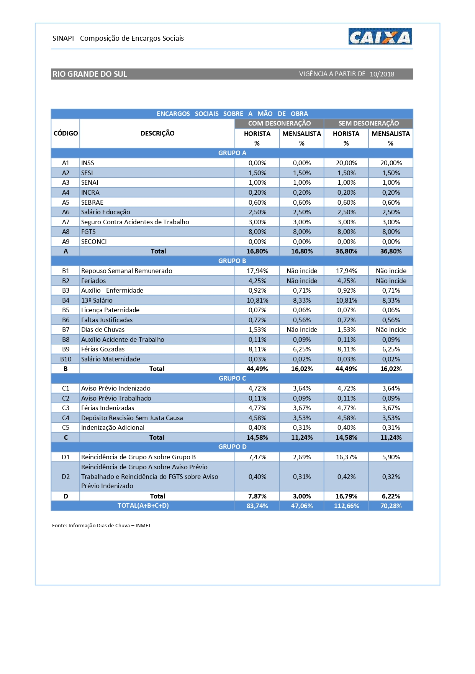
#REF!
#REF!
#REF!
#REF!
#REF!
#REF!
#REF!
#REF!
#REF!
#REF!
#REF!
#REF!
#REF!
#REF!
#REF!
#REF!
#REF!
#REF!
#REF!
#REF!
#REF!
#REF!
#REF!
#REF!
#REF!
#REF!
#REF!
#REF!
#REF!
#REF!
#REF!
#REF!
#REF!
#REF!
#REF!
#REF!
#REF!
#REF!
#REF!
#REF!
#REF!
#REF!
#REF!
#REF!
#REF!
#REF!
#REF!
OBSERVAÇÕES
DECLARO que no orçamento foi aplicado a contribuição previdenciária COM DESONERAÇÃO, conforme Lei nº 12.844/2013 e Acórdão 2293/2013-TCU -Plenário (Desoneração da Folha de Pagamento). DECLARO que o percentual de encargos sociais utilizados no valor da mão-de-obra do orçamento são os encargos sociais praticados pelo SINAPI e/ou SICRO. DECLARO que o orçamento da obra foi verificado com os custos nas duas possibilidades de CONTRIBUIÇÃO PREVIDENCIÁRIA e foi adotada a modalidade COM DESONERAÇÃO por ser a mais adequada ao município .

 | 0
 | Nº RRT do orçamento
Arq. Gilberto Pradella - Cau: A14.344-8 | 2021-04-26
Nome e CREA/CAU do Responsável Técnico pelo orçamento | DATA

